việc làm
Anh Bảo | Viết api show,thêm, xoá,sửa bài đăng
 | show bài đăng(chú ý tiêu chí show ở phần trang chủ,ở trang home thì show tất cả bài viết, ở trang follow thì show những bài viết được theo dõi, sắp xếp theo thời gian)
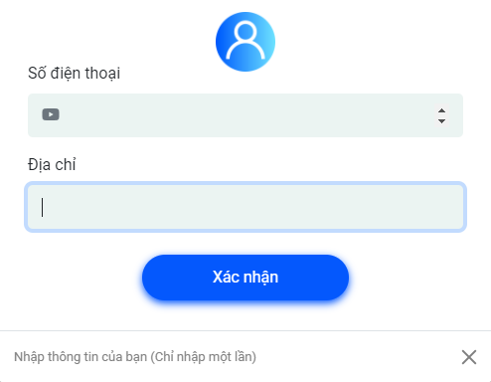
Long | sửa lại phần front end còn thiếu như: thăng hạng,
 | thêm thành phố,tỉnh
 | click vào show,hide, bình luận
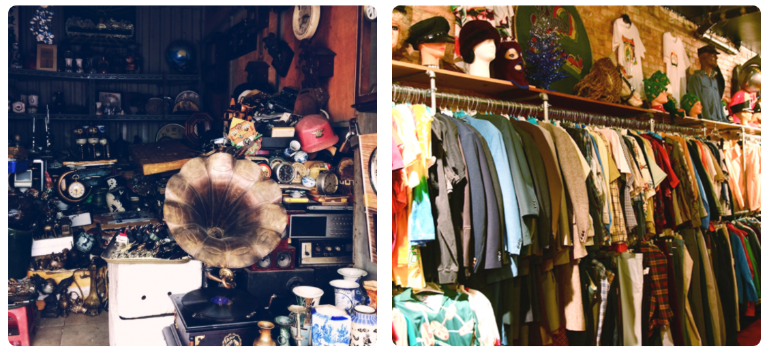
 | xử lý phần hình ảnh, nếu có 6-7 ảnh thì như thế nào ?

